상품제안서
CIH911 그린리빙 스페셜 사무실 수험생 필수품 에어 방석 | 상품코드: F28011

 |  |  |  |  |  |  | 02-412-0044 | www.easy1.co.kr
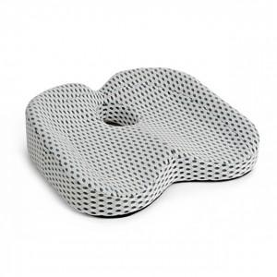

【상세/제작정보】

【인쇄/포장옵션】 | 실크 / 포장불가능

【공급단가】 | 수량 | 100~ | 300~ | 500~ | 1,000~ | 3,000~
*VAT별도 | 단가 | 20,880원 | 20,530원 | 20,010원 | 19,660원 | 19,140원

【상품 URL】 | https://dev.easy1.co.kr:443/src/goods_detail.php?gdno=28011

